1 лист компоненты тензора
 | Sx | Sy | Sz | Sxy | Sxz | Syz
элемент 1 | 100 | 33.3334 | 299.9999 | -33.3333 | -299.9999 | 9.40E-06
элемент 2 | 100 | 33.3334 | 299.9999 | 33.3333 | 299.9999 | 9.40E-06

 | в направлении х | в направлении y | в направлении z

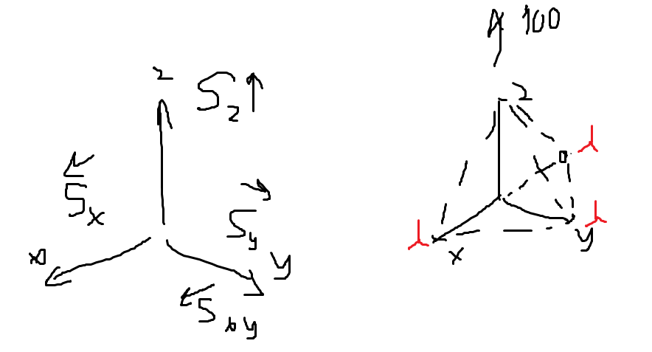

Писаренко Г.С., Можаровский Н.С. Уравнения и краевые задачи теории пластичности и ползучести

 |  |  |  |  |  |  |  |  |  |  |  |  |  |  | таблица cos-ов
 |  |  |  |  |  |  |  | σx | σy | σz | τxy | τyz | τzx |  |  | x | y | z | старые координаты
 |  |  |  |  |  |  | элемент 1 | 100.00000 | 33.33340 | 299.99990 | -33.33330 | -299.99990 | 0.00001 |  | x' | 0.70710678119 | 0.70710678119 | 0
 |  |  |  |  |  |  | элемент 2 | 100.00000 | 33.33340 | 299.99990 | 33.33330 | 299.99990 | 0.00001 |  | y' | 0.40824829046 | -0.40824829046 | 0.81649658093
 |  |  |  |  |  |  |  |  |  |  |  |  |  |  | z' | 0.57735026919 | -0.57735026919 | -0.57735026919

 |  |  |  |  |  |  |  |  |  |  |  |  |  |  | в этой таблице данные с листа '2 лист cos', на том листе мы пробуем разные плоскости, а тут смотрим результат по компонентам тензора

 |  |  |  |  |  |  |  | σx' | σy' | σz' | τxy' | τyz' | τzx' | формула 1.46
 |  |  |  |  |  |  | элемент 1 | 33.333400 | 433.333206 | -33.333306 | -153.960028 | -23.570200 | 149.690968
 |  |  |  |  |  |  | элемент 2 | 100.000000 | 11.111140 | 322.222160 | 192.450018 | -196.418446 | -112.512528
 |  |  |  |  |  |  |  | 0 | 0 | 0 | 0 | 0 | 0
 |  |  |  |  |  |  |  | 0 | 0 | 0 | 0 | 0 | 0
 |  |  |  |  |  |  |  | 0 | 0 | 0 | 0 | 0 | 0
 |  |  |  |  |  |  |  | 0 | 0 | 0 | 0 | 0 | 0
 |  |  |  |  |  |  |  | 0 | 0 | 0 | 0 | 0 | 0

